List1
Příloha č. 9 - specifikace plnění VZ - čistící, úklidové prostředky, drogistické a jiné zboží pro ÚKZÚZ Zkušební stanici (ZS) Pusté Jakartice 17, Oldřišov 747 33
Popis zboží VZ 3/2023 ÚKZÚZ ZS Pusté Jakartice | obrázek + množství | množství počet | cena za ks, roli, balení bez DPH | cena za ks, roli, balení s DPH | Cena celkem bez DPH | Cena celkem s DPH
1) Toaletní papír ECONOMY, 2vrstvý, 1000 útržků, návin 68 m | 36 ks | 36 | 0.00 | 0.00 | 0.00 | 0.00
2) WC BREF-závěsný 4 koule 50g, (power aktiv), složen ze 4 kuliček |  30 ks | 30 | 0.00 | 0.00 | 0.00 | 0.00
3) Osvěžovač vzduchu, objem 300 ml, (pouze vůně Japonská zahrada), | 30 ks | 30 | 0.00 | 0.00 | 0.00 | 0.00
4 ) Domestos - WC čistič, 750 ml, Citrus, tekutý dezinfekční a čistící prostředek na toaletu. | 6 ks | 6 | 0.00 | 0.00 | 0.00 | 0.00
5) Domestos - WC čistič, 750 ml, Atlantic tekutý dezinfekční a čistící prostředek na toaleu. |  6 ks | 6 | 0.00 | 0.00 | 0.00 | 0.00
6) Tekuté mýdlo do dávkovačů v kanystru z plastu, objem 5 l, hustší konzistence, bílá barva | 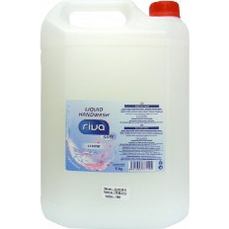 2 ks | 2 | 0.00 | 0.00 | 0.00 | 0.00
7) SAVO PROFI XXL - lemongrass, 5 kg, univerzální mycí prostředek na podlahy a povrchy | 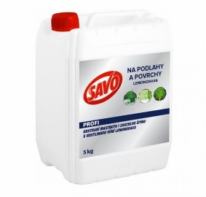 1 ks | 1 | 0.00 | 0.00 | 0.00 | 0.00
8) Savo Original 4 litry Koncentrovaný čisticí a dezinfekční přípravek | 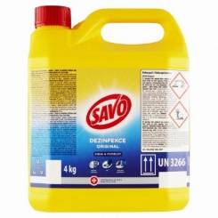 1 ks | 1 | 0.00 | 0.00 | 0.00 | 0.00
9) Clin Universal prostředek na mytí oken, 500 ml, s pumpičkou | 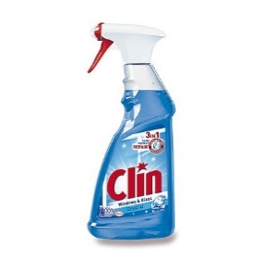 1 ks | 1 | 0.00 | 0.00 | 0.00 | 0.00
10) Mr. PROPER Professional - Vůně oceánu, 5 l, univerzální čistící prostředek na podlahy a omyvatelné povrchy | 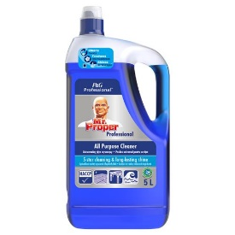 1 ks | 1 | 0.00 | 0.00 | 0.00 | 0.00
11) Cif - tekutý čistící písek, bílý, obsah 720 g / 500 ml | 6 ks | 6 | 0.00 | 0.00 | 0.00 | 0.00
12) Real Classic 10 kg, tekutý, abrazivní čistící prostředek na všechny omyvatelné plochy. | 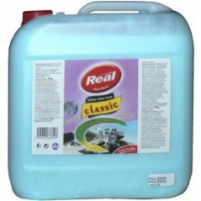 1 ks | 1 | 0.00 | 0.00 | 0.00 | 0.00
13) JAR Professional prostředek na nádobí Citron 5 l, tekutý čisticí prostředek na nádobí | 4 ks | 4 | 0.00 | 0.00 | 0.00 | 0.00
14) Sáčky do koše, 40 l, LDPE, pevné, zatahovací, 15 ks v roli, 25 mikronů | 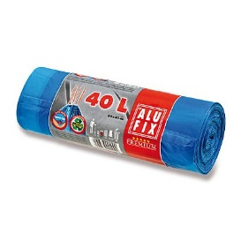 5 rolí | 5 | 0.00 | 0.00 | 0.00 | 0.00
15) Sáčky do koše, 60 l, LDPE, extra pevné, odolné proti protržení a vodě, zatahovací, 10 ks v roli, černé | 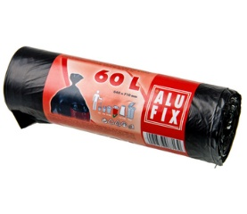 5 rolí | 5 | 0.00 | 0.00 | 0.00 | 0.00
16) BIOLIT PLUS proti mravencům, 400 ml | 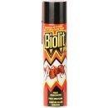 1 ks | 1 | 0.00 | 0.00 | 0.00 | 0.00
17) BIOLIT PLUS sprej proti lezoucímu hmyzu, 400 ml | 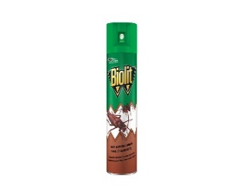 1 ks | 1 | 0.00 | 0.00 | 0.00 | 0.00
18) Švédská utěrka z mikrovlákna, 40 x 40 cm, 250 g univerzální pro suchý i mokrý úklid, vše dokonale čistí bez použití saponátů, nepoškozuje povrchy a nepouští vlákna, vysoká savost a absorpce nečistoty | 6 ks | 6 | 0.00 | 0.00 | 0.00 | 0.00
18) Houbičky na nádobí, rozměr 5 x 8 x 2,5 cm, 10 ks v balení | 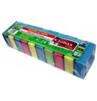 1 balení | 1 | 0.00 | 0.00 | 0.00 | 0.00
Celkem |  |  |  |  | 0.00 | 0.00
 |  |  | 0.00

